order form
Garment accessories and packaging specialist
 |  |  | Tims Order Form

大货样地址 | 无锡美盛国际贸易有限公司 江苏省无锡市梁溪区通江街道北仓门37号C座4楼 |  |  |  |  | 订购时间ORDER DATE: | 2024-07-24

 |  |  |  |  |  | 采购方单号PO#: | 52400476-52400477

 |  |  |  |  |  | 交货日期Leadtime: | 2024-08-05
大货地址 | 无锡美盛国际贸易有限公司 江苏省无锡市梁溪区通江街道北仓门37号C座5楼 郑春晓 13585008237
 |  |  |  |  |  | 产地 C.O.O

 |  |  |  |  |  | 备注 Remark:

单号 PO No.: | 款号 Style No.: | 花型 | 版型意见 Plate No.: | 名称 Name: | 品质规格 | 尺码 | 数量 Qty: | 单价 Price: | 金额 Amount: | 大货测试样+船样 | 部门 Department:
 |  |  |  |  |  |  |  |  | ¥0.000
52400476 |  |  | 图稿确认 | OEKO吊牌 | 5*10cm 同样品 |  | 2250 |  | ¥0.000 | 15 | 美盛/Echo
52400477 |  |  | 图稿确认 | OEKO吊牌 | 5*10cm 同样品 |  | 2250 |  | ¥0.000 | 15 | 美盛/Echo
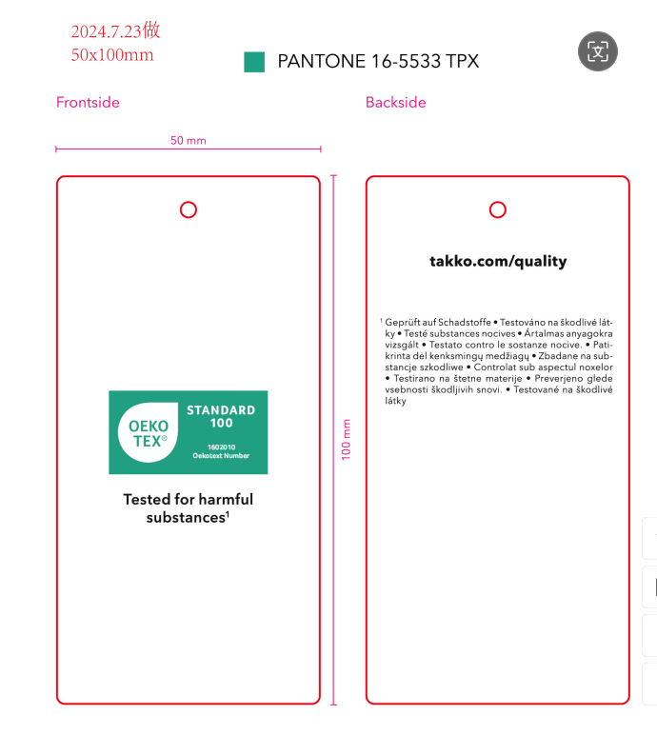

 |  |  |  |  |  |  |  |  | ¥0.000
 |  |  |  |  |  |  |  |  | ¥0.000

